상품제안서
전도 하인예천 3종 20매 물티슈 | 상품코드: S10686

 |  |  |  |  |  |  | 02-713-8555 | www.synergygift.co.kr
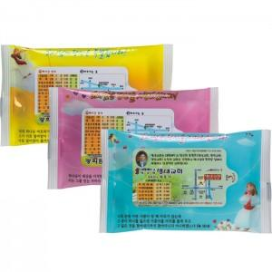

【상세/제작정보】 | 자동칼라라벨부착비 포함가입니다. 기본이미지는 아래제품설명에있습니다. ★색상: 3종디자인이 섞여서 제작됩니다.

【인쇄/포장옵션】 | 풀칼라 / 포장불가능

【공급단가】 | 수량 | 1,000~ | 2,000~ | 3,000~ | 5,000~ | 10,000~
*VAT별도 | 단가 | 270원 | 260원 | 250원 | 240원 | 230원

【상품 URL】 | https://www.synergygift.co.kr:443/src/goods_detail.php?gdno=4845

